平衡表
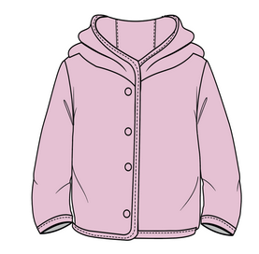
 | 物 料 采 购 出 运 平 衡 表
 | 季节号：26SP， 款名：F8361A5 Babygirl女婴
订单号/PO | 颜色/color code | 尺 码
 |  | 9-12 M | 12-18 M | 18-24 M | 2/3 Y | 3/4 Y | 4/5 Y | 5/6 Y | 小计： | 交期
1665316--配比-摩洛哥 | PN426-PINK 粉色 | 5 | 5 | 10 | 10 | 10 | 10 | 5 | 55 | 2025-10-29 | 有价格
1665317- 配比-摩尔多瓦 | PN426-PINK 粉色 | 25 | 25 | 50 | 50 | 50 | 50 | 25 | 275 | 2025-10-09 | 有价格
1665393--配比-土耳其 | PN426-PINK 粉色 | 90 | 90 | 180 | 180 | 180 | 180 | 90 | 990 | 2025-10-29 | 有价格
1665394-独码-伊斯坦布尔仓库ECOM | PN426-PINK 粉色 | 50 | 50 | 100 | 100 | 100 | 100 | 50 | 550 | 2025-10-29 | 无价格

 |  | 9-12 M | 12-18 M | 18-24 M | 2/3 Y | 3/4 Y | 4/5 Y | 5/6 Y |  | 通用吊牌数量
汇总TOTAL | PN426-PINK 粉色 | 170 | 170 | 340 | 340 | 340 | 340 | 170 | 1870 | 1907
 | 合计 | 170 | 170 | 340 | 340 | 340 | 340 | 170 | 1870

尺码标数量（加3%）7.28
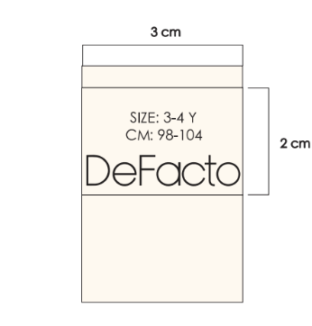
 | 物 料 采 购 出 运 平 衡 表
 | 季节号：26SP， 款名：F8361A5 Babygirl女婴
 |  | 9-12 M | 12-18 M | 18-24 M | 2/3 Y | 3/4 Y | 4/5 Y | 5/6 Y
汇总TOTAL | PN426-PINK 粉色 | 176 | 176 | 350 | 350 | 350 | 350 | 176 | 1928
 | 合计 | 176 | 176 | 350 | 350 | 350 | 350 | 176 | 1928

